Tabelle1
Beurteilung der Stellplatzsituation (Vorgehensweise nach der UKH Broschüre "Die Gefährdungsbeurteilung im Feuerwehrdienst")

1. Zusammenstellung notwendiger Informationen
Nr. | Kriterien |  | Eingaben (Maße in Meter)
1 | Fahrzeugtyp, der auf dem Stellplatz abgestellt werden soll
2 | Fahrzeugabmessungen (Fahrzeugbreite ohne Spiegelbreite) |  | L | B | H

3 | Vorhandene Stellplatzgröße |  | L | B | H
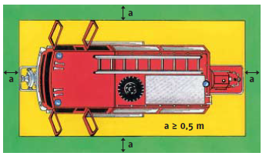
4 | Größe der Torausfahrt |  |  | B | H

5 | Aufstellfläche vor dem Tor |  | L | B

6 | Verkehrswegbreite um das abgestellte Fahrzeug in der Fahrzeughalle (bei geöffneten Fahrzeugtüren und –klappen) (rechts/links/hinten/vorne) |  |  | a

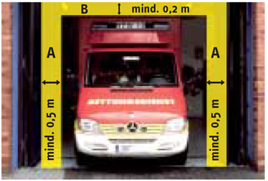
b
7 | Sicherheitsabstand bei der Torausfahrt |  |  | a | b

a
a
8 | Differenz zu der geforderten Mindestbreite von a = 0,5 m bzw. b = 0,2 m |  |  | a | b
 | … in der Fahrzeughalle (rechts/links/hinten/vorne)
 | … in der Torausfahrt (seitlich)
 | … in der Torausfahrt (Höhe)

2. Ermitteln der Gefährdungen (Hier: Einklemmen/Einquetschen von Feuerwehr-angehörigen durch Aufenthalt in der Fahrzeughalle/Toreinfahrt bei Fahrzeugbewegungen)

3. Risikobeurteilung des Einklemmens/Einquetschens
 | Eintrittswahrscheinlichkeit | Auswirkung | Ergebnis
 |  |  | 0
 |  |  | Risiko: | kein Risiko

4. Handlungsbedarf aufgrund der Risikobeurteilung
 | Keine zusätzlichen Maßnahmen notwendig

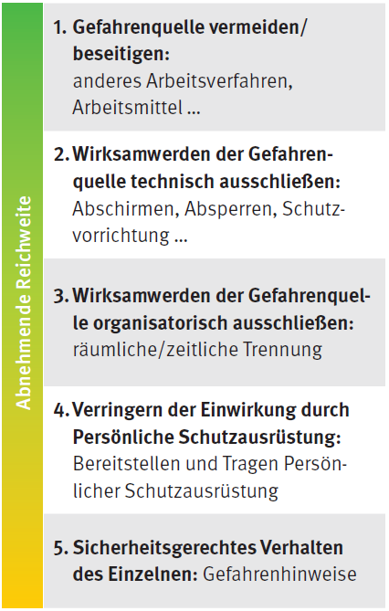
S
T
O
P
5. | Folgende Maßnahmen nach dem STOP-Modell sollen umgesetzt werden:
 | Maßnahme (genaue Beschreibung) |  | Verant-wortliche Person | Termin zur Umsetzung | Art der Wirksamkeits-kontrolle
 | Substitution der Gefährdung:

 | Technische Maßnahmen:

 | Organisatorische Maßnahmen:

 | Personenbezogene Maßnahmen:

6. Risikobeurteilung des Einklemmens/Einquetschens nach der Umsetzung von Maßnahmen nach Nr. 5
 | Eintrittswahrscheinlichkeit | Auswirkung | Ergebnis
 |  |  | 0
 |  |  | Risiko: | kein Risiko

